FAQ F
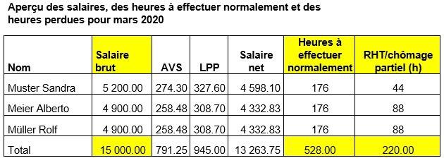
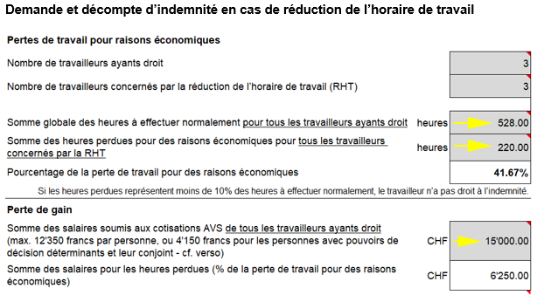
FAQ remplir le formulaire de demande et de décompte Covid-19
Une période de décompte correspond-elle toujours à un mois civil?
Oui, une période de décompte correspond toujours à un mois civil. Cela est aussi valable lorsque la réduction de l’horaire de travail (chômage partiel) est introduite ou prend fin au cours d’un mois civil. Du point de vue de l’entreprise, cela facilite la saisie de la somme globale des heures à effectuer normalement et de la somme des salaires soumis à cotisation AVS, car ces sommes peuvent être saisies pour tout le mois dans le formulaire, sans qu’un calcul au prorata soit nécessaire. Toutefois, si la perte de travail n’atteint pas le seuil de 10 % parce que, pour le mois de l’introduction ou de la fin du chômage partiel, la perte de travail pour des raisons économiques a été calculée sur la base de tout un mois civil, il est nécessaire de vérifier si la clause minimale des 10 % est atteinte à partir du premier jour de chômage partiel jusqu’à la fin de la période de décompte ou du début de la période de décompte jusqu’au dernier jour de chômage partiel. Cette vérification nécessite un calcul au prorata de la somme globale des heures à effectuer normalement et de la somme des salaires soumis aux cotisations AVS.

Pourquoi est-ce que les absences telles que les vacances, les jours fériés, la maladie, etc. doivent être prises en compte dans les heures à effectuer normalement dans le formulaire? Cela conduit à un pourcentage de perte de travail pour des raisons économiques plus bas que si elles étaient déduites.
Étant donné la somme des salaires soumis à cotisation AVS pour tout le mois civil est saisie dans le décompte, il faut également prendre en compte la totalité des heures à effectuer normalement de tout le mois civil (heures de travail effectuées, heures de chômage partiel et toutes les autres heures d’absences telles que les vacances, les jours fériés, la maladie, etc). Pour un calcul correct du pourcentage de la perte de travail pour raisons économiques, la somme globale des heures à effectuer normalement et de la somme des salaires soumis à cotisation AVS doivent se référer à la même période.

Pourquoi est-ce que la somme des salaires soumis aux cotisations AVS est calculée sans les indemnités de vacances et pour jours fériés si l’employé est payé au mois, et avec ces indemnités si l’employé est payé à l’heure?
Les employés payés au mois touchent un salaire complet, même lorsqu’ils sont en vacances ou durant les jours fériés. Par conséquent, leur salaire soumis à cotisation AVS ne comprend pas d’indemnités de vacances et pour jours fériés à prendre en compte dans le calcul de la somme des salaires. Les employés payés à l’heure, à l’inverse, ne sont pas payés s’ils sont en vacances ou durant les jours fériés. Raison pour laquelle un pourcentage supplémentaire compensant les vacances et les jours fériés qui tombent un jour de la semaine est calculé. Ces indemnités vacances et pour jours fériés sont à prendre en compte dans le calcul du gain déterminant ou de la somme des salaires servant à calculer l’indemnité en cas de RHT.

Que faut-il prendre en compte dans la somme des salaires soumis à cotisation AVS pour les absences dues aux vacances et aux jours fériés pour les employés payés à l’heure?
Étant donné que ces absences sont déjà comprises dans la somme globale des heures à effectuer normalement et qu’il faut comparer des périodes identiques, il faut prendre en compte dans la somme des salaires pour ces absences, les salaires horaires selon contrat de travail. Dans le cadre de la procédure de décompte sommaire facilitée durant la situation extraordinaire, il est acceptable d’indiquer le salaire à l’heure avec les indemnités vacances et pour jours fériés. En d’autres termes, il n’est pas nécessaire de différencier les salaires à l’heure.

Pourquoi l’entreprise ne reçoit-elle pas exactement le montant de l’indemnité en cas de RHT qu’elle doit verser aux employés?
Dans la mesure où plus de 100'000 entreprises ont déposé une demande de RHT pour plus de 1'500'000 employés, un décompte individuel pour chaque employé n’est plus possible.
Durant la situation extraordinaire, le décompte de l’indemnité en cas de RHT suit une procédure sommaire facilitée. Cette procédure facilitée est nécessaire afin d’atteindre l’objectif premier, à savoir venir en aide aux entreprises touchées par des paiements sans barrières administratives et le plus rapidement possible. Cette procédure peut naturellement provoquer des différences par rapport au décompte ordinaire qui prend en compte chaque employé. Cela arrive lorsque des employés avec des salaires différents ne sont pas touchés dans la même mesure par les heures perdues pour des raisons économiques. Toutefois, si l’on vise l’objectif premier, ces différences doivent être acceptées.
Le Conseil fédéral devait décider de ce qui était prioritaire. Assurer un paiement rapide et administrativement simple de l’indemnité en cas de RHT ou un paiement considérablement retardé, en tenant compte de toutes les exigences légales et mathématiques selon la législation existante. Il a clairement été décidé de donner la priorité à des paiements rapides et administrativement simples. Afin de rendre cela possible, des ajustements ont été apportés à la base juridique existante. Afin de garantir l’atteinte des objectifs visés (rapidité et simplicité), certaines imprécisions ont dû être acceptées.
En fin de compte, la situation des entreprises n'est pas moins bonne que durant la procédure de décompte ordinaire. Il ne faut pas oublier que durant les mesures spéciales, les entreprises bénéficient de plusieurs allégements (pas de délai de préavis, pas de délai d'attente, pas de soldes d'heures à amortir, droit pour d’autres catégories de personnes).

Vu que le gain déterminant correspond seulement à un montant forfaitaire de 4’150 francs pour les personnes avec pouvoirs de décision déterminants et à des salaires bas pour les apprentis, cela peut avoir des conséquences défavorables pour le montant de l’indemnité en cas de RHT d’une entreprise. Est-ce évitable?
Si la prise en compte des nouvelles catégories de personnes, soit les personnes avec pouvoirs de décision déterminants et/ou les apprentis, devait aboutir à une indemnité en cas de RHT plus basse que si le calcul avait été effectué sans ces groupes de personnes, il est correct de les omettre dans tous les champs du formulaire.

À quoi pourrait ressembler le document d’une entreprise qui mentionne les heures à effectuer normalement, les heures perdues pour des raisons économiques ainsi que les salaires avec les totaux?

